상품제안서
[SOMOON] 블루투스 무선 노래방 마이크 스피커겸용 듀얼 페어링 음성변조 휴대용 SB-M100 | 상품코드: F27823

 |  |  |  |  |  |  | 02-412-0044 | www.easy1.co.kr
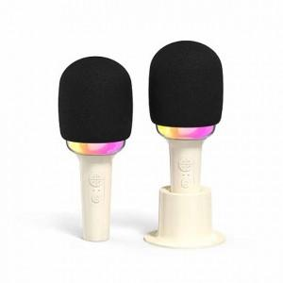

【상세/제작정보】

【인쇄/포장옵션】 | 레이저 / 포장지포장

【공급단가】 | 수량 | 20~ | 50~ | 100~ | 300~ | 500~
*VAT별도 | 단가 | 22,800원 | 22,420원 | 21,850원 | 21,460원 | 20,900원

【상품 URL】 | https://dev.easy1.co.kr:443/src/goods_detail.php?gdno=27823

